상품제안서
캐주얼 나일론 보스턴백 | 상품코드: S48616

 |  |  |  |  |  |  | 02-713-8555 | www.synergygift.co.kr
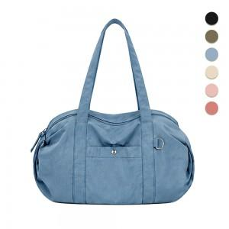

【상세/제작정보】

【인쇄/포장옵션】 | 풀칼라 / OPP(비닐)

【공급단가】 | 수량 | 50~ | 100~ | 300~ | 1,000~ | 3,000~
*VAT별도 | 단가 | 13,440원 | 12,700원 | 12,180원 | 11,970원 | 11,760원

【상품 URL】 | https://www.synergygift.co.kr:443/src/goods_detail.php?gdno=48616

